C IV -ASE2013 SH, Teil 7

Statistisches Amt
für Hamburg und Schleswig-Holstein

 |  | STATISTISCHE BERICHTE
 | Kennziffer: C IV - ASE 2013 SH, Teil 7 Betriebsverhältnisse

Betriebsverhältnisse in den
landwirtschaftlichen Betrieben
Schleswig-Holsteins 2013

endgültiges Ergebnis der Agrarstrukturerhebung

Herausgegeben am: 17. Mai 2016

Abb. 1 (S.8)
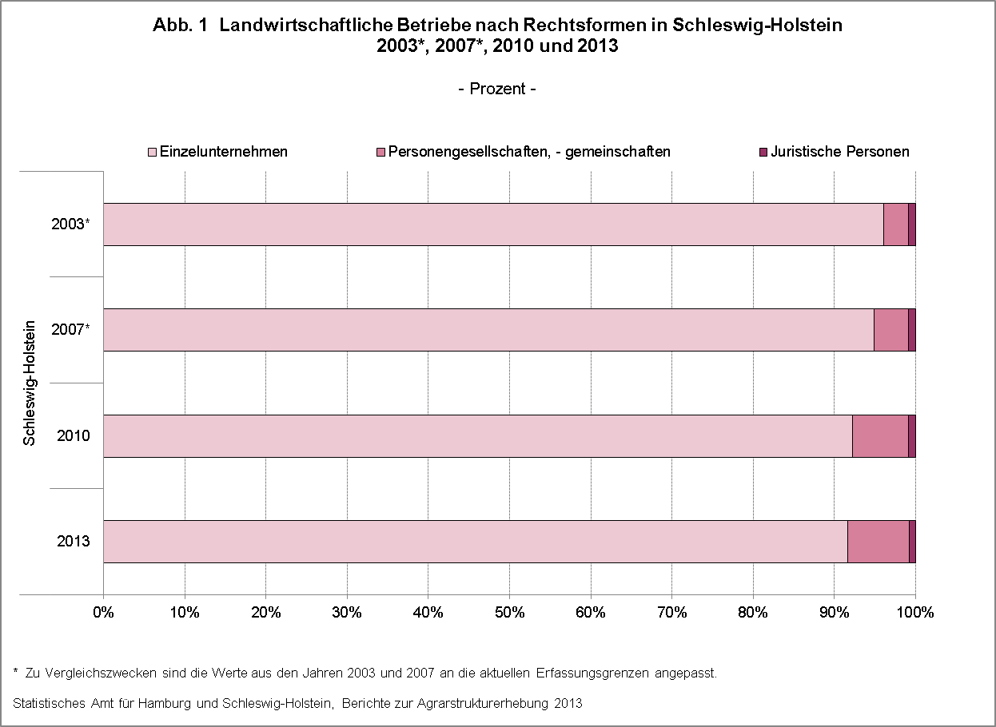

zurück zum Inhalt

Abb. 2 (S.9)
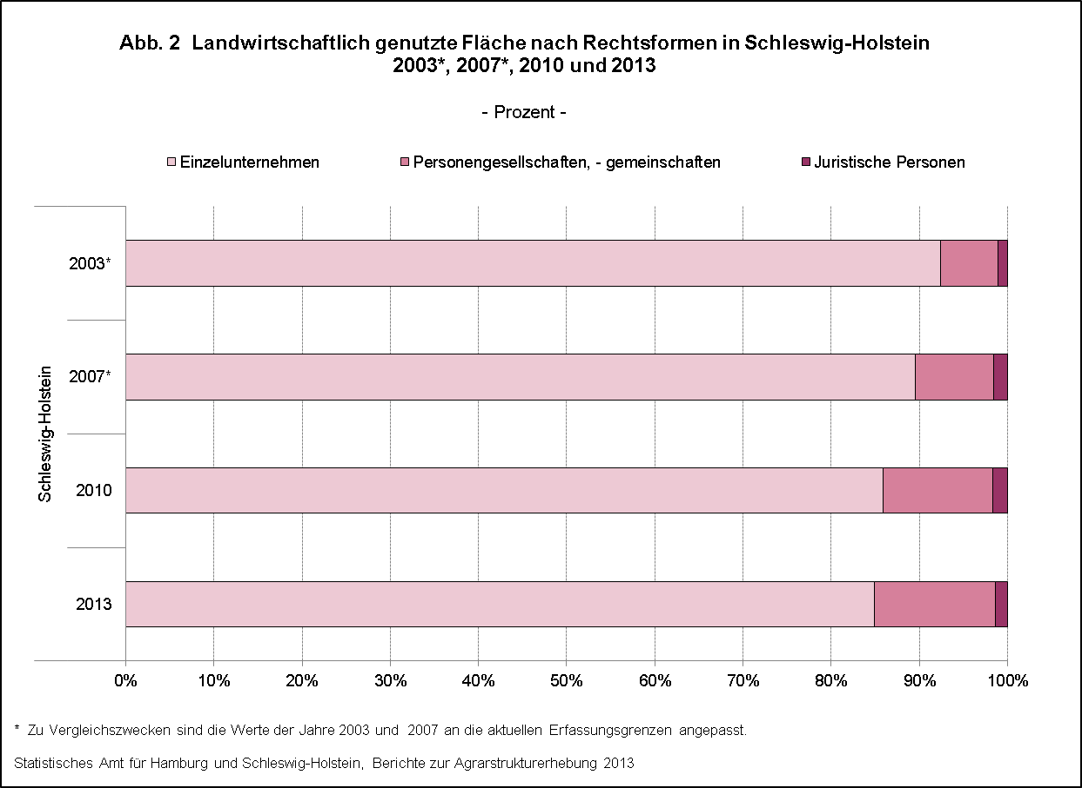

zurück zum Inhalt

Abb. 3 (S.10)
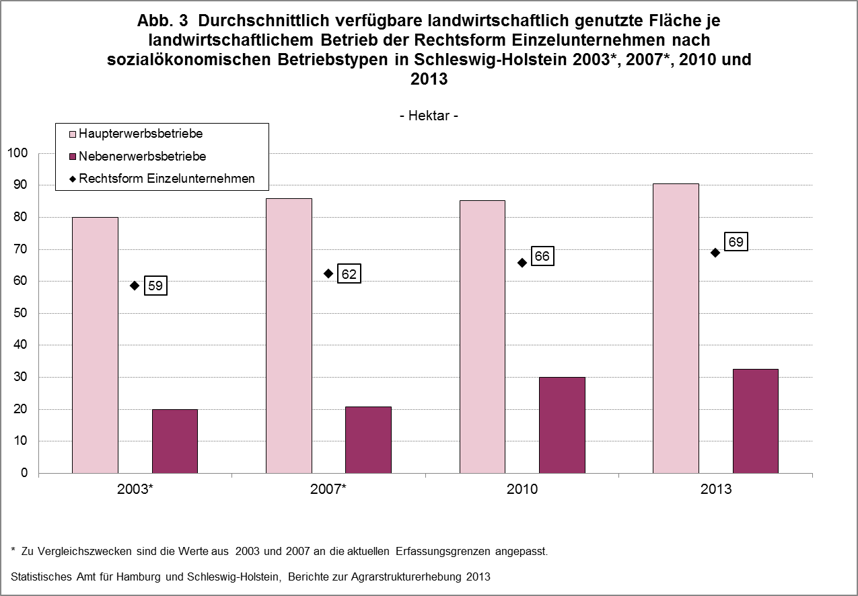

zurück zum Inhalt

Abb. 4 (S.11)
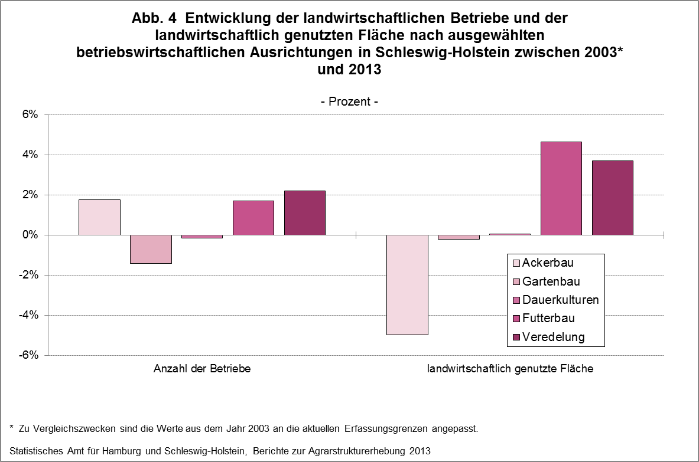

zurück zum Inhalt

Abb. 5 (S.15)
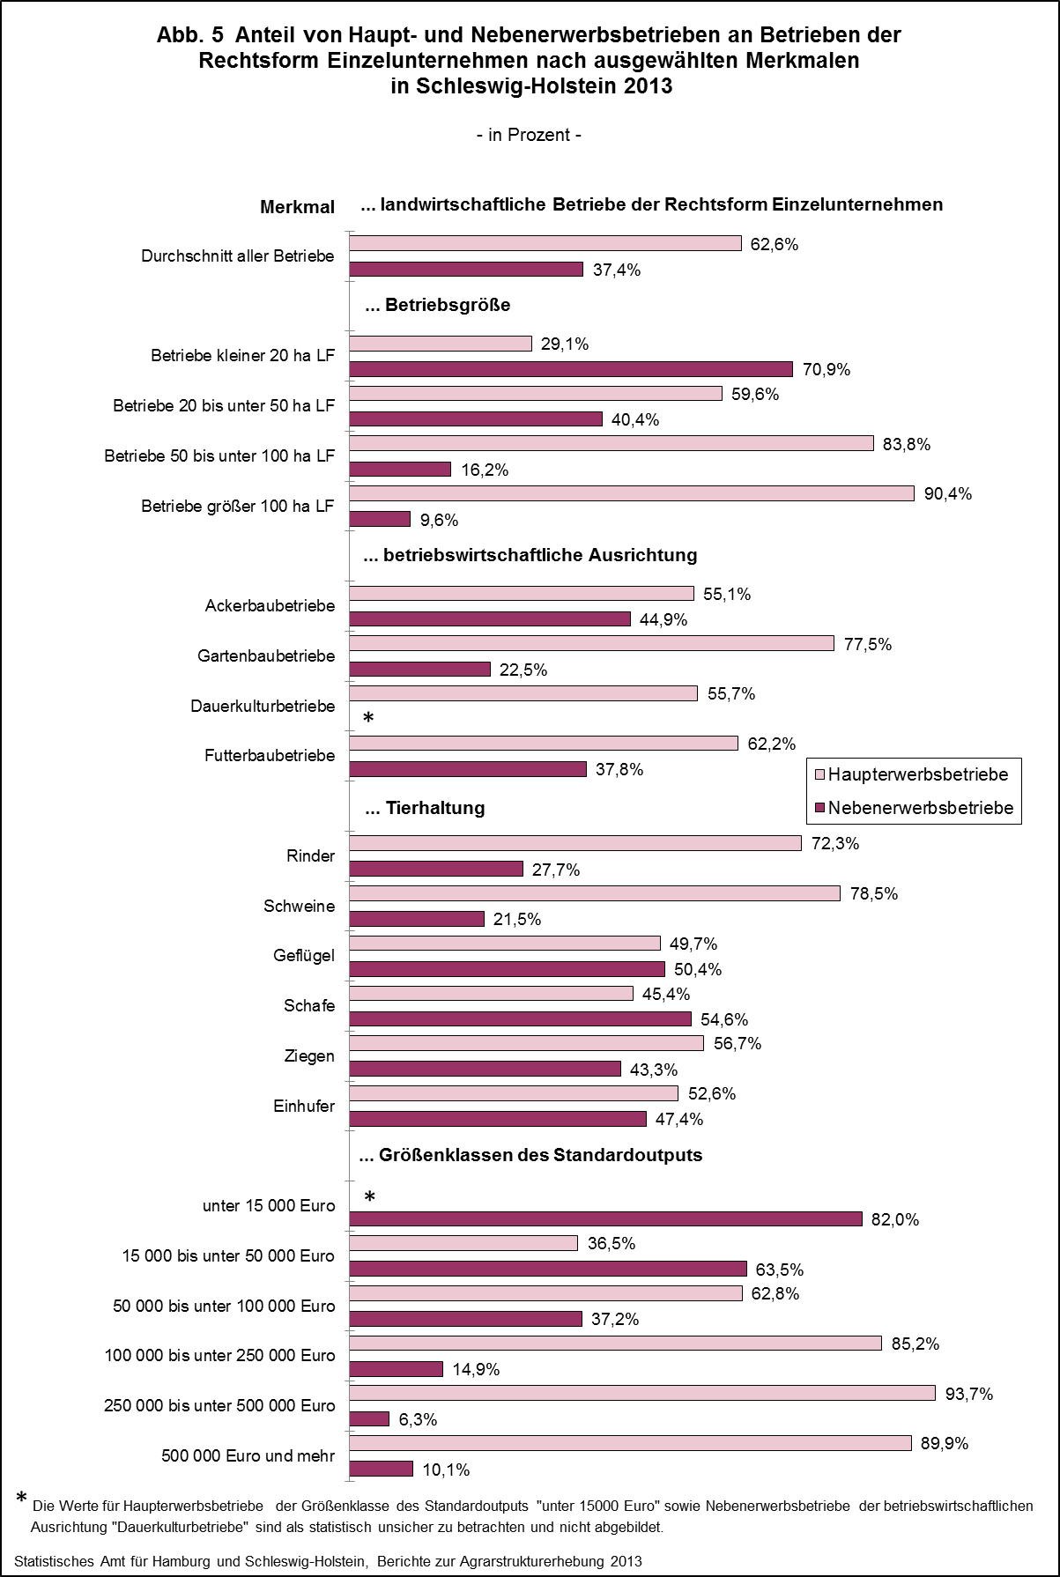

zurück zum Inhalt

Abb. 6 (S.31)
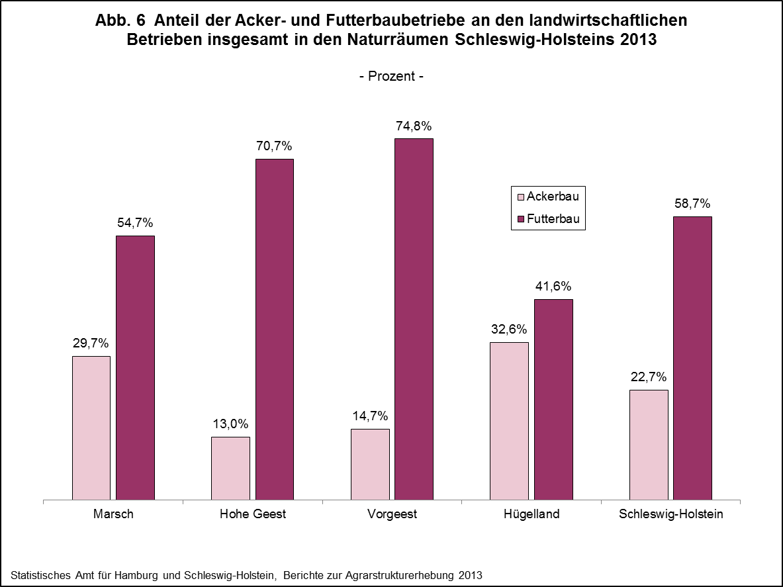

zurück zum Inhalt

Abb. 7 (S.32)
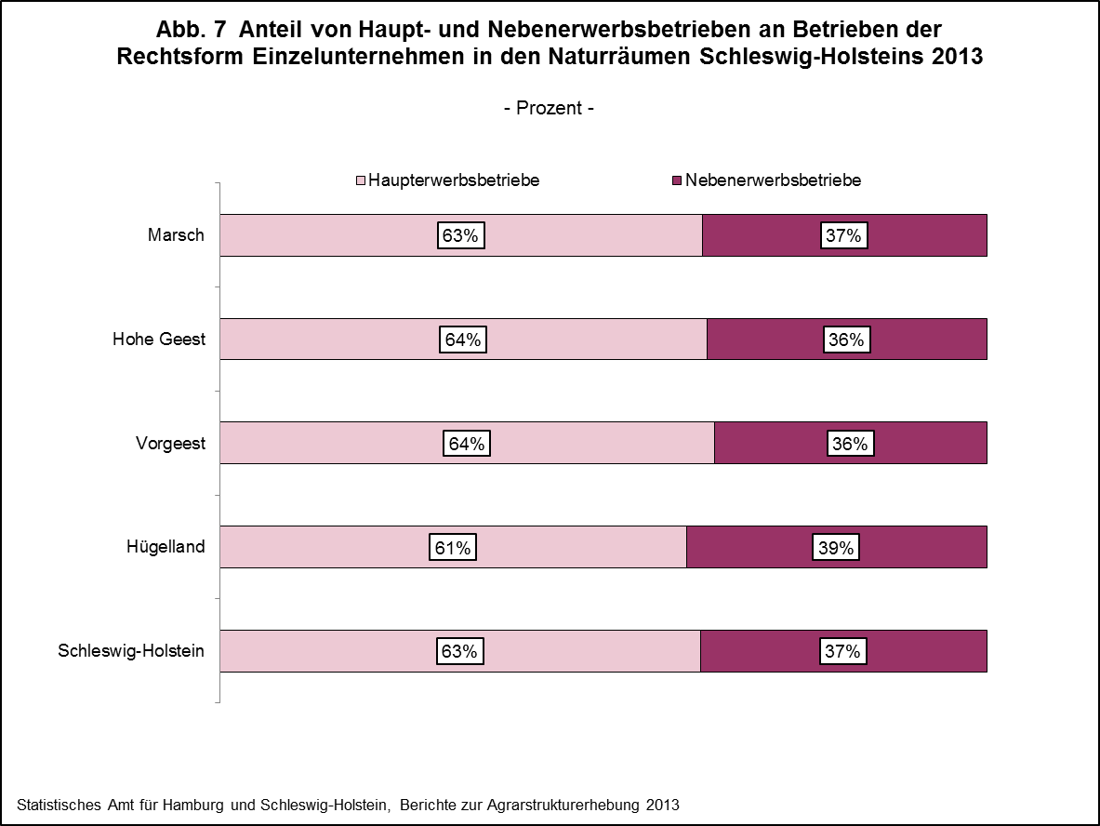

zurück zum Inhalt

